書留
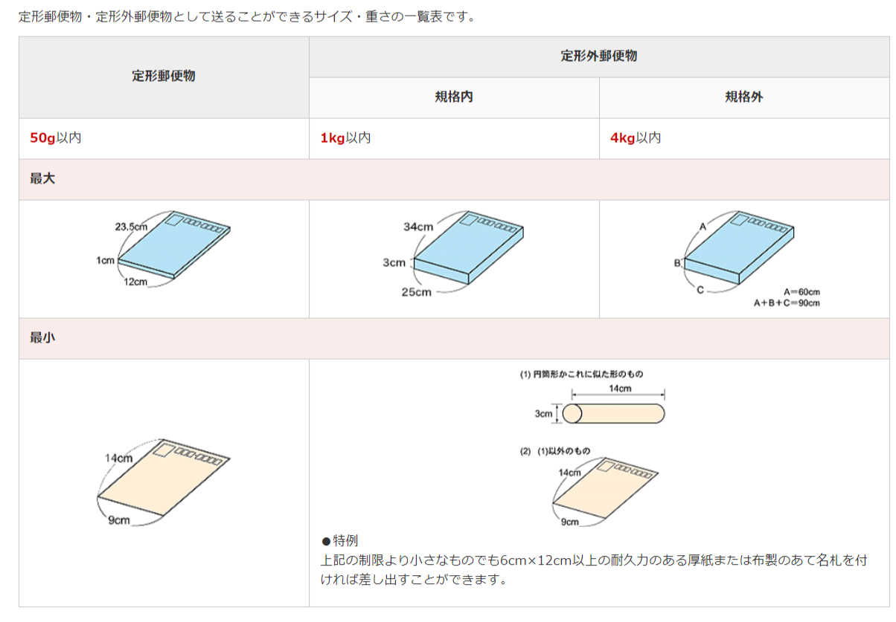
 | サイズ
一般書留

代引き利用の場合の注意 |  | ※代引きラベルについては郵便局にてお尋ねください。
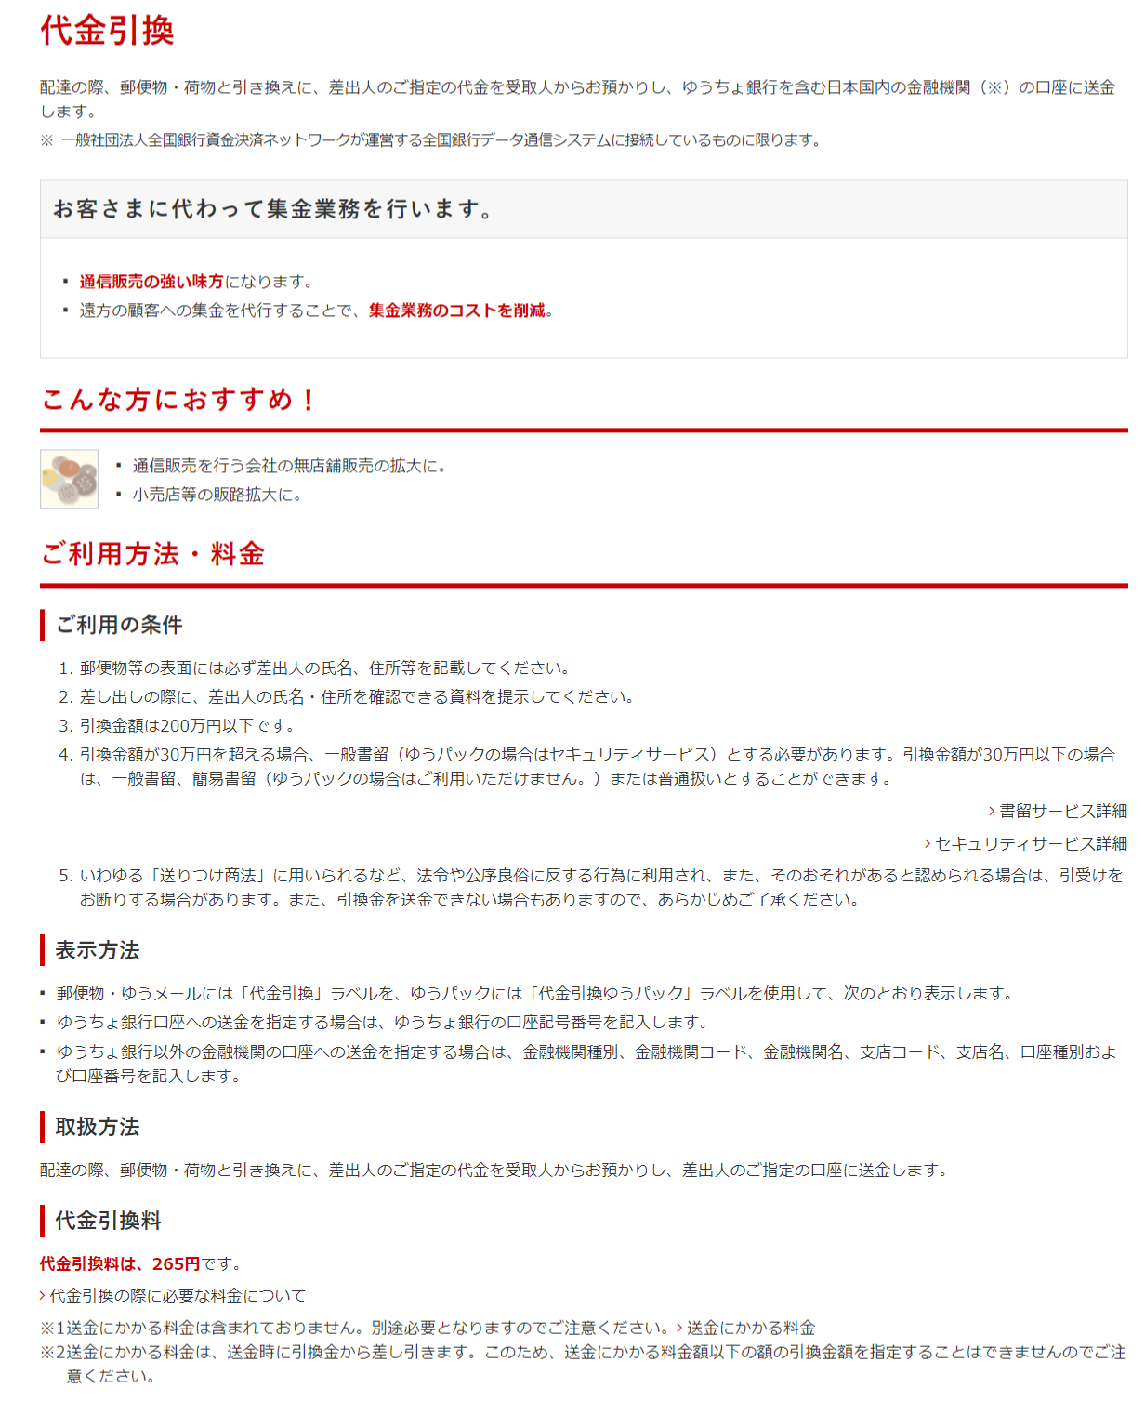

レターパック＋
レーターパック＋ | https://www.post.japanpost.jp/service/letterpack/index.html
注意：レターパックは対面引き渡ししません、必ず「レターパック＋」をご利用ください。
レターパックでは代引きは不可です。
全国一律料金、ポストからも投函OK、レターパック＋は対面で引き渡し（追跡可能）

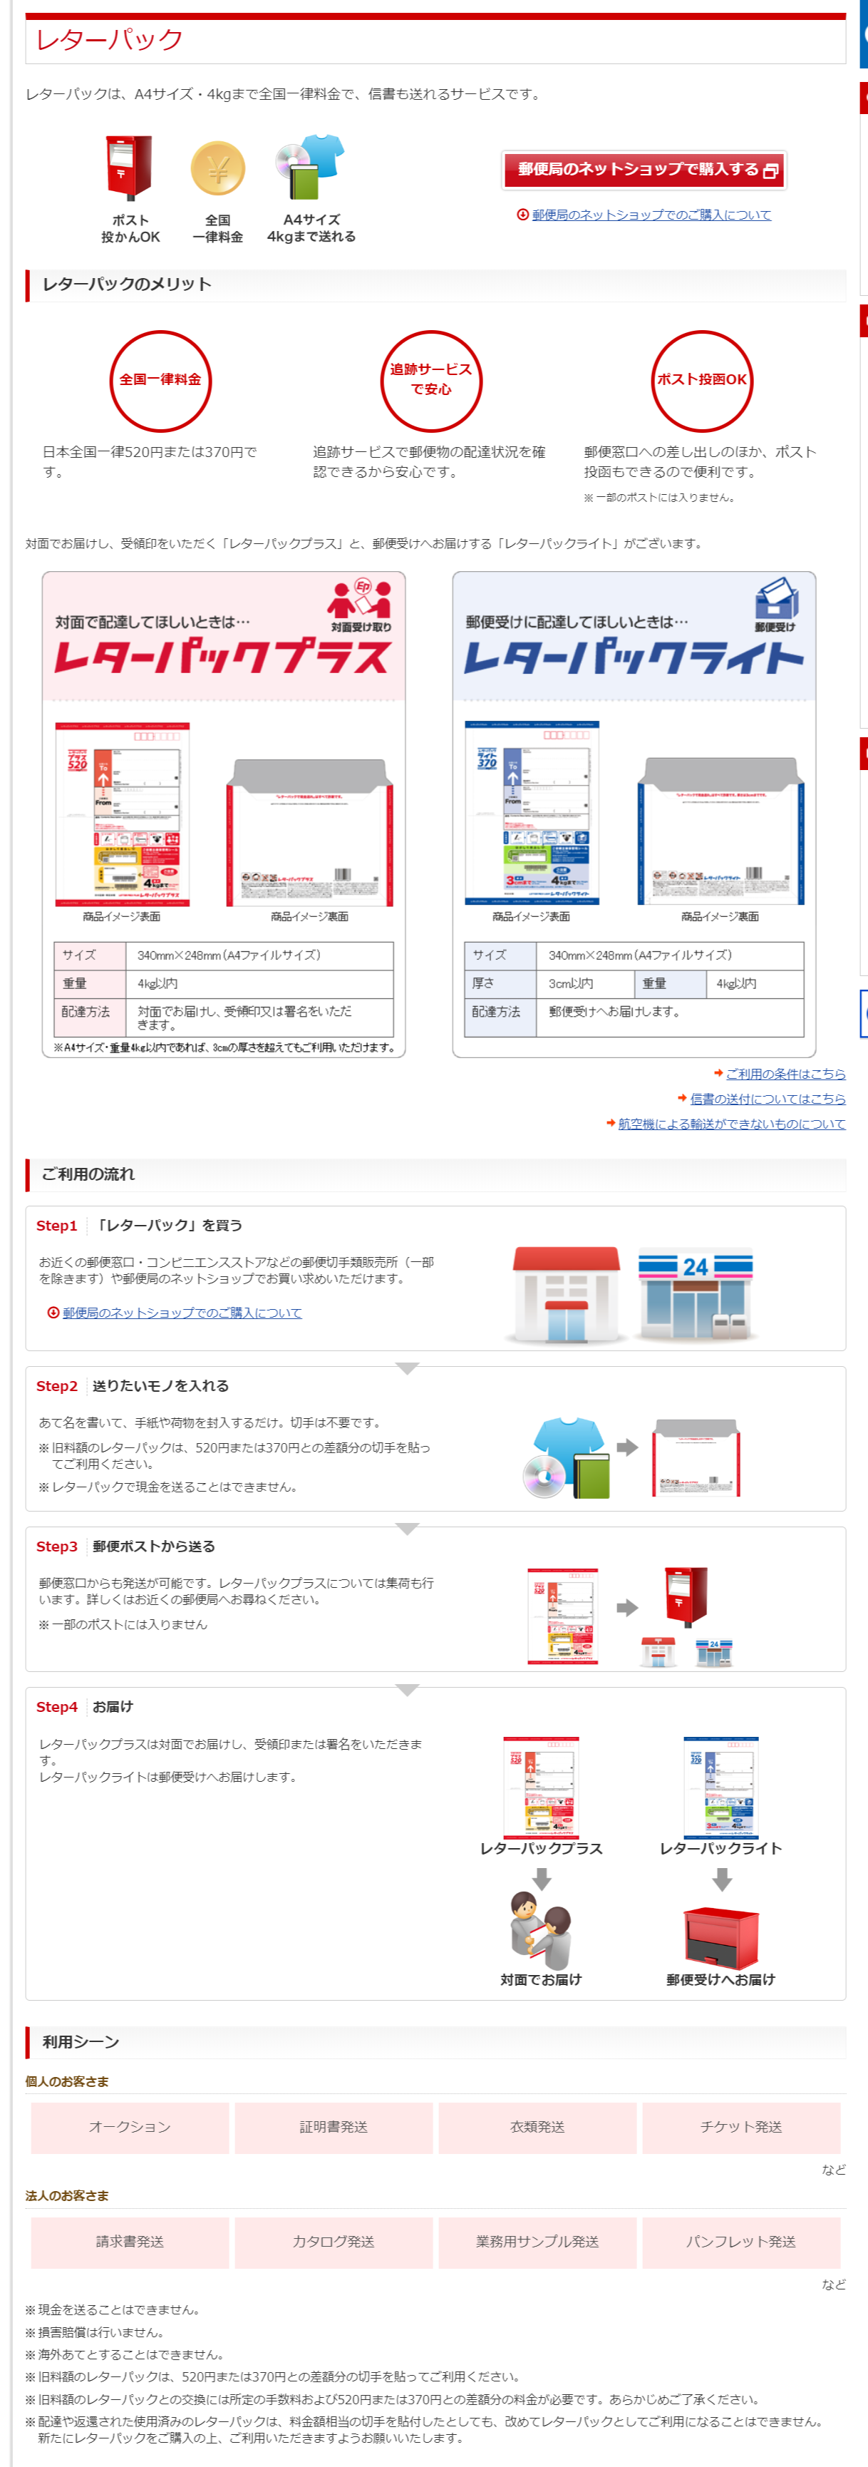

ゆうパック
ゆうパック | 事前にラベルを郵便局から貰う。 各郵便局にて後払い申請可能（手続きに1か月くらいかかる）

